Лист1
 |  |  |  |  |  |  | Расчет смеительных узлов

 |  |  | из данных берем: | Падение давления жидкости |  | (кПа)
 |  |  |  | Расход жидкости |  | (м3/ч)

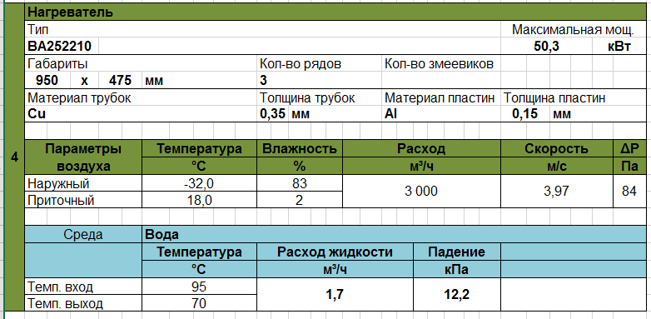

 |  |  |  |  | Должен быть не более 30 кПа
 |  |  |  |  |  |  |  |  | Проверка

а= _______Падение давл. на клапане_______
(Общее Падение давления жидкости)
 | Общее Падение давления жидкости | кПа= | 8кПа+ Падение давл. на Клапане VAI61.. VBI61..+ Падение давления в нагревателе |  |  |  |  | Авторитет Клапана VAI61.. VBI61..: |  |  | Авторитет должен быть:
 |  |  |  |  |  |  |  |  |  |  |  | 0,35 < a < 1
 |  |  |  |  |  |  |  |  |  |  | если условие не соблюдается то выбираем другой клапан (а<0,35 то на типоразмер меньше, а>1 то на типоразмер больше)

1) определяем KVS, м3/ч: |  | =(Расход жидкости,м3/ч)/КОРЕНЬ((Падение давления в нагревале,кПа)/100)

 | По KVS определяем узел смесительный SU |  |  |  |  |  |  |  |  |  |  | Проверка
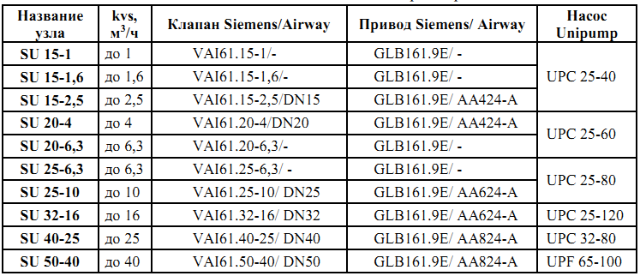
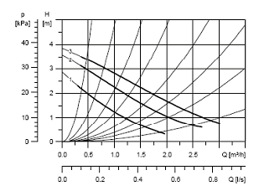
 |  |  |  |  |  |  |  |  |  | Напор насоса, кПа |  | > | Общее Падение давления жидкостик, кПа

 |  |  |  |  |  |  | Если рабочая точка выше графика то выбираем следующий типоразмер

Лист2
10 | Нагреватель
 | Тип |  |  |  |  |  |  |  |  |  |  |  |  |  |  |  |  |  |  |  |  | Максимальная мощ.
 | BA252210H0325 |  |  |  |  |  |  |  |  |  |  |  |  |  |  |  |  |  |  |  |  | 29.1 |  |  | кВт
 | Габариты |  |  |  |  |  |  |  |  | Кол-во рядов |  |  |  |  |  | Кол-во змеевиков
 | 625 | x | 475 |  | мм |  |  |  |  | 3
 | Материал трубок |  |  |  |  |  |  |  |  | Толщина трубок |  |  |  |  |  | Материал пластин |  |  |  |  |  | Толщина пластин
 | Cu |  |  |  |  |  |  |  |  | 0.35 |  | мм |  |  |  | Al |  |  |  |  |  | 0.15 |  | мм

 | Параметры воздуха |  |  |  | Температура |  |  |  |  | Влажность |  |  |  | Расход |  |  |  |  |  |  |  | Скорость |  |  |  | ΔР
 |  |  |  |  | °С |  |  |  |  | % |  |  |  | м³/ч |  |  |  |  |  |  |  | м/с |  |  |  | Па
 | Наружный |  |  |  | -31.0 |  |  |  |  | 90 |  |  |  | 1,770 |  |  |  |  |  |  |  | 3.28 |  |  |  | 93
 | Приточный |  |  |  | 18.0 |  |  |  |  | 2

 | Среда |  |  |  | Вода
 |  |  |  |  | Температура |  |  |  |  | Расход жидкости |  |  |  |  |  |  |  | Падение давл. жид.
 |  |  |  |  | °С |  |  |  |  | м³/ч |  |  |  |  |  |  |  | кПа
 | Темп. вход |  |  |  | 95 |  |  |  |  | 0.60 |  |  |  |  |  |  |  | 14.0
 | Темп. выход |  |  |  | 70

1 | Смотрим на страницу клапана и ищем положительные значения кПа. Начинаем перебирать с самого большого, проверяя условия по авторитету и по насосу. Уменьшаем до тех пор, пока удовлетворяет обоим условиям
 | Падение давления на клапане |  |  |  | = | 12.0 |  |  | кПа |  |  |  |  |  |  | Напор насоса, кПа |  |  |  | 33.58
2 | Определяем:
 | Общее Падение давления жидкости |  |  |  | = | 34.0 |  |  | кПа

3 | Проверка условий |  |  |  |  |  |  |  |  |  |  |  |  |  |  |  |  |  |  |  |  |  |  |  |  |  |  | Artur Rabota, [04.08.17 13:57]
 | Авторитет Клапана (а) |  |  | 1) | 0.25 |  | < | 0.35 |  | < | 0.8 |  |  |  | 2) | Напор насоса, кПа |  |  |  | > | Общее Падение давления жидкости |  |  |  |  |  |  | потерю жидкости но не больше 15
 |  |  |  |  |  |  |  |  |  |  |  |  |  |  |  | 33.58 |  |  | кПа | > | 34.0 |  |  | кПа
 | Если проверка не выполняется, то выбираем следующий типоразмер. Повторяем пункты 1-3 |  |  |  |  |  |  |  |  |  |  |  |  |  |  |  |  |  |  |  |  |  |  |  |  |  |  | Artur Rabota, [04.08.17 13:53]
 |  |  |  |  |  |  |  |  |  |  |  |  |  |  |  |  |  |  |  |  |  |  |  |  |  |  |  | сначала проверяет в интервале 0.25 - 0.8, если ничего не нашел - в 0.15 - 0.8 |  |  |  |  |  | Рисунок 1. Схема двухходовых смесительных узлов прямой конфигурации

4 | определяем KVS. По KVS определяем узел смесительный SU
 | определяем KVS, м3/ч: |  |  |  | = | 1.74 |  |  | м3/ч
 | Значение KVS д/б меньше или равно значению KVS смес.узла(клапана)
 | SU | 25-10

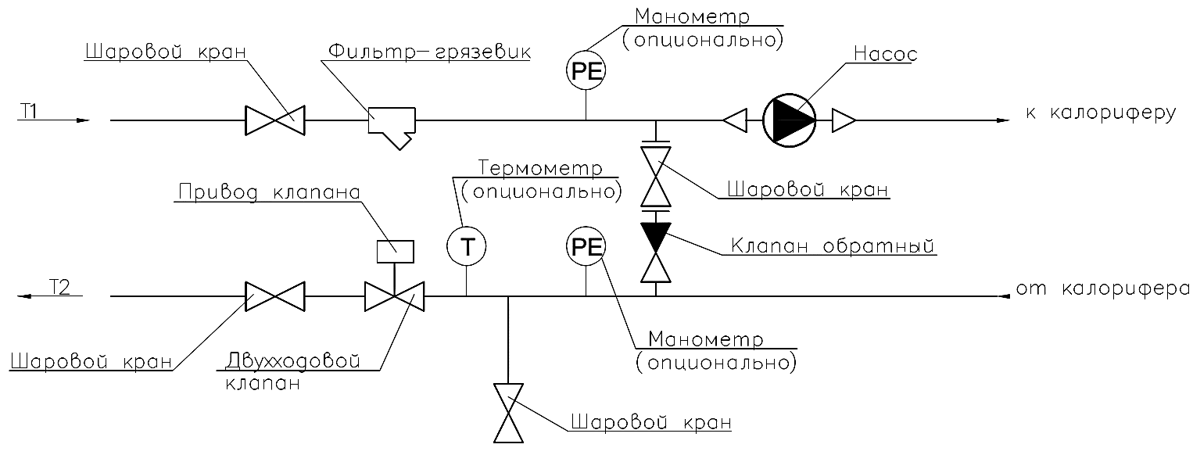
10 | Смесительный узел нагревателя |  |  |  |  |  |  |  |  |  |  |  |  |  |  |  |  |  |  |  |  |  |  |  |  |  | Смесительный узел нагревателя или охладителя
 | Название узла |  |  |  |  | Kvs |  |  |  | Условный диаметр |  |  |  |  |  |  | Класс давления |  |  |  |  |  | Схема конфигурации
 |  |  |  |  |  | м³/ч |  |  |  | мм |  |  |  |  |  |  | бар
 | SU 20-4 |  |  |  |  | 4.0 |  |  |  | 25 |  |  |  |  |  |  | 16 |  |  |  |  |  | Прямая или обратная |  |  |  | Прямая или обратная выбирается в программе

 | Клапан регулирующий
 | Марка |  |  |  |  | Тип |  |  |  | Принцип перекрытия сечения |  |  |  |  |  |  | Угол поворота |  |  |  |  |  | Материал корпуса

 | VAI61.20-4 |  |  |  |  | Двухходовой |  |  |  | Шаровый |  |  |  |  |  |  | 90° |  |  |  |  |  | Латунь |  |  |  | выбирается в программе клапан Siemens или Airway

 | Электропривод клапана
 | Марка |  |  |  |  | Управляющий сигнал |  |  |  | Напряжение питания |  |  |  |  |  |  | Крутящий момент |  |  |  |  |  | Мощность привода
 |  |  |  |  |  |  |  |  |  |  |  |  |  |  |  |  | Нм |  |  |  |  |  | Вт, не более
 | GLB161.9E |  |  |  |  | DC 0…10 V |  |  |  | AC 24 V |  |  |  |  |  |  | 10 |  |  |  |  |  | 2.0 |  |  |  |  |  |  |  |  |  |  | Рисунок 2. Схема двухходовых смесительных узлов обратной конфигурации
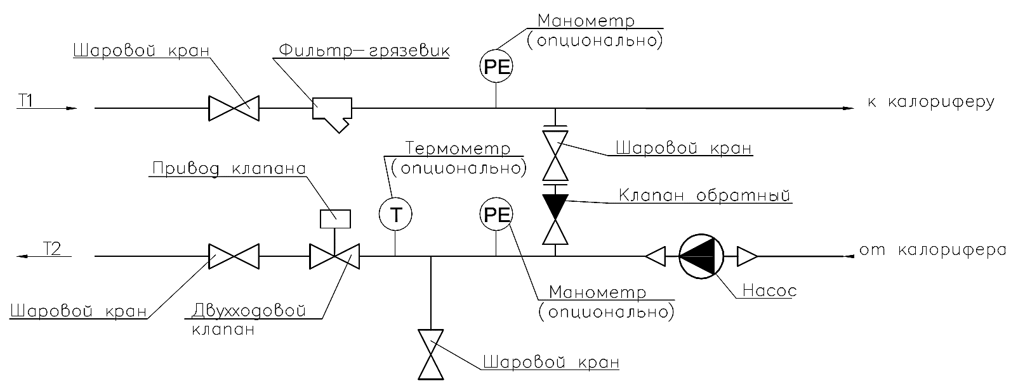
 | Насос циркуляционный
 | Марка |  |  |  |  | Условный диаметр |  |  |  | Расход |  |  |  |  |  |  | Напор |  |  |  |  |  | Материал корпуса
 |  |  |  |  |  |  |  |  |  | м³/ч |  |  |  |  |  |  | м.в ст.
 | UPC 25-60 |  |  |  |  | 65 |  |  |  | 0.60 |  |  |  |  |  |  | 3.4 |  |  |  |  |  | Чугун

 | Количесвтво фаз и напряжение электрической сети |  |  |  |  |  |  |  |  | Максимальный ток |  |  |  |  |  |  | Мощность |  |  |  |  |  | Присоединительные патрубки
 |  |  |  |  |  |  |  |  |  | А |  |  |  |  |  |  | Вт
 | 1~230 V |  |  |  |  |  |  |  |  | 0.28 |  |  |  |  |  |  | 65 |  |  |  |  |  | Резьба

Смесительный узел нагревателя
Смесительный узел |  |  | Kvs м³/ч |  | Условный диаметр, мм |  |  |  | Насос |  |  |  | Условный диаметр, мм |  |  |  | Присоед. патрубки |  |  |  | Клапан Двухходовой Siemens |  |  |  | привод клапана |  |  | Крутящий момент | Мощность привода | Клапан Airway | привод клапана | Крутящий момент | Мощность привода

SU 15-1 |  |  | 1 |  | 25 |  |  |  | UPC 25-40 |  |  |  | 25 |  |  |  | Резьба |  |  |  | VAI61.15-1 |  |  |  | GLB161.9E |  |  | 10 Нм | 2 Вт | -
SU 15-1,6 |  |  | 1.6 |  |  |  |  |  |  |  |  |  |  |  |  |  |  |  |  |  | VAI61.15-1,6 |  |  |  | GLB161.9E |  |  | 10 Нм | 2 Вт | -
SU 15-2,5 |  |  | 2.5 |  |  |  |  |  |  |  |  |  |  |  |  |  |  |  |  |  | VAI61.15-2,5 |  |  |  | GLB161.9E |  |  | 10 Нм | 2 Вт | DN15 | AA424-A | 4 Нм | 2,2 Вт
SU 20-4 |  |  | 4 |  |  |  |  |  | UPC 25-60 |  |  |  |  |  |  |  |  |  |  |  | VAI61.20-4 |  |  |  | GLB161.9E |  |  | 10 Нм | 2 Вт | DN20 | AA424-A | 4 Нм | 2,2 Вт
SU 20-6,3 |  |  | 6.3 |  |  |  |  |  |  |  |  |  |  |  |  |  |  |  |  |  | VAI61.20-6,3 |  |  |  | GLB161.9E |  |  | 10 Нм | 2 Вт | -
SU 25-6,3 |  |  | 6.3 |  |  |  |  |  | UPC 25-80 |  |  |  |  |  |  |  |  |  |  |  | VAI61.25-6,3 |  |  |  | GLB161.9E |  |  | 10 Нм | 2 Вт | -
SU 25-10 |  |  | 10 |  |  |  |  |  |  |  |  |  |  |  |  |  |  |  |  |  | VAI61.25-10 |  |  |  | GLB161.9E |  |  | 10 Нм | 2 Вт | DN25 | AA624-A | 6 Нм | 2,2 Вт
SU 32-16 |  |  | 16 |  | 32 |  |  |  | UPC 32-80 |  |  |  | 32 |  |  |  |  |  |  |  | VAI61.32-16 |  |  |  | GLB161.9E |  |  | 10 Нм | 2 Вт | DN32 | AA624-A | 6 Нм | 2,2 Вт
SU 40-25 |  |  | 25 |  | 40 |  |  |  |  |  |  |  |  |  |  |  |  |  |  |  | VAI61.40-25 |  |  |  | GLB161.9E |  |  | 10 Нм | 2 Вт | DN40 | AA824-A | 8 Нм | 3,5 Вт
SU 50-40 |  |  | 40 |  | 50 |  |  |  | UPF 65-100 |  |  |  | 65 |  |  |  | Фланец |  |  |  | VAI61.50-40 |  |  |  | GLB161.9E |  |  | 10 Нм | 2 Вт | DN50 | AA824-A | 8 Нм | 3,5 Вт

Смесительный узел охладителя
Смесительный узел |  |  | Kvs м³/ч |  | Условный диаметр, мм |  |  |  | Насос |  |  |  | Условный диаметр, мм |  |  |  | Присоед. патрубки |  |  |  | Клапан Трехходовой Siemens |  |  |  | привод клапана |  |  | Крутящий момент | Мощность привода

SU 15-1 |  |  | 1 |  | 25 |  |  |  | UPC 25-40 |  |  |  | 25 |  |  |  | Резьба |  |  |  | VBI61.15-1 |  |  |  | GLB161.9E |  |  | 10 Нм | 2 Вт
SU 15-1,6 |  |  | 1.6 |  |  |  |  |  |  |  |  |  |  |  |  |  |  |  |  |  | VBI61.15-1,6 |  |  |  | GLB161.9E |  |  | 10 Нм | 2 Вт
SU 15-2,5 |  |  | 2.5 |  |  |  |  |  |  |  |  |  |  |  |  |  |  |  |  |  | VBI61.15-2,5 |  |  |  | GLB161.9E |  |  | 10 Нм | 2 Вт
SU 20-4 |  |  | 4 |  |  |  |  |  | UPC 25-60 |  |  |  |  |  |  |  |  |  |  |  | VBI61.20-4 |  |  |  | GLB161.9E |  |  | 10 Нм | 2 Вт
SU 20-6,3 |  |  | 6.3 |  |  |  |  |  |  |  |  |  |  |  |  |  |  |  |  |  | VBI61.20-6,3 |  |  |  | GLB161.9E |  |  | 10 Нм | 2 Вт
SU 25-6,3 |  |  | 6.3 |  |  |  |  |  | UPC 25-80 |  |  |  |  |  |  |  |  |  |  |  | VBI61.25-6,3 |  |  |  | GLB161.9E |  |  | 10 Нм | 2 Вт
SU 25-10 |  |  | 10 |  |  |  |  |  |  |  |  |  |  |  |  |  |  |  |  |  | VBI61.25-10 |  |  |  | GLB161.9E |  |  | 10 Нм | 2 Вт
SU 32-16 |  |  | 16 |  | 32 |  |  |  | UPC 32-80 |  |  |  | 32 |  |  |  |  |  |  |  | VBI61.32-16 |  |  |  | GLB161.9E |  |  | 10 Нм | 2 Вт
SU 40-25 |  |  | 25 |  | 40 |  |  |  |  |  |  |  |  |  |  |  |  |  |  |  | VBI61.40-25 |  |  |  | GLB161.9E |  |  | 10 Нм | 2 Вт
SU 50-40 |  |  | 40 |  | 50 |  |  |  | UPF 65-100 |  |  |  | 65 |  |  |  | Фланец |  |  |  | VBI61.50-40 |  |  |  | GLB161.9E |  |  | 10 Нм | 2 Вт

